Лист2
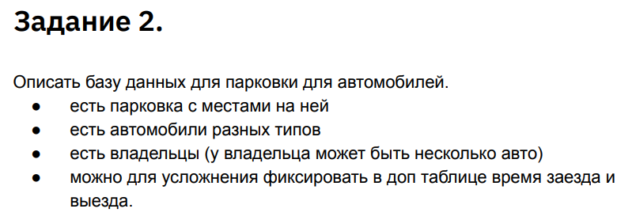

 | Парковка |  |  |  |  |  | Владельцы
id_park | Номер ряда | Номер места | Номер этажа | Тип авто |  | id_client | Фамилия | Имя | Отчество | Паспорт

 |  |  |  |  |  |  | Тарифные ставки
 |  |  |  |  |  | id_tarif | Тип сделки | Тариф сделки

 | Автомобили
id_car | Марка | Рег.знак | Цвет

 | Парковка
Параметр | Ключ | Тип | Длина | Комментарий
id_park | Да | int | 10 | Уникальный идентификатор парковочного места
row_number |  | int | 2 | Номер ряда |  | Сделки
place_number |  | int | 4 | Номер места | Параметр | Ключ | Тип | Длина | Комментарий
floor_number |  | int | 2 | Номер этажа | id_deal | Да | int | 10 | Уникальный идентификатор сделки
Type_auto |  | text | 10 | Тип авто | id_park |  | int | 10 | Уникальный идентификатор парковочного места
 |  |  |  |  | id_client |  | int | 10 | Уникальный идентификатор арендатора
 | Автомобили |  |  |  | id_car |  | int | 10 | Уникальный идентификатор автомобиля
Параметр | Ключ | Тип | Длина | Комментарий | Срок аренды |  | int | 10 | Срок аренды в месяцах
id_car | Да | int | 10 | Уникальный идентификатор автомобиля | id_tarif |  | int | 50 | Уникальный идентификатор тарифа
Model_auto |  | text | 50 | Марка | Sum |  | int | 500 | Стоимость аренды
Reg_znak |  | text | 12 | Рег.знак
Color |  | text | 32 | Цвет
 |  |  |  |  |  | Регистрацияонный журнал
 | Владельцы |  |  |  | Параметр | Ключ | Тип | Длина | Комментарий
Параметр | Ключ | Тип | Длина | Комментарий | id_reg | Да | int | 10 | Уникальный идентификатор въезда
id_client | Да | int | 10 | Уникальный идентификатор арендатора | id_car |  | int | 10 | Уникальный идентификатор автомобиля
Surname |  | text | 50 | Фамилия | Start_parking |  | TimeStamp | 12 | Время и дата въезда
Name |  | text | 50 | Имя | End_parking |  | TimeStamp | 12 | Время и дата выезда
Family_name |  | text | 50 | Отчество
Passport |  | text | 16 | Паспорт

 | Тарифы
Параметр | Ключ | Тип | Длина | Комментарий
id_tarif | Да | int | 10 | Уникальный идентификатор тарифа
type_deal |  | text | 50 | Тип сделки - тип автомобиля+срок аренды
tarif |  | int | 50 | Тариф сделки

Лист1
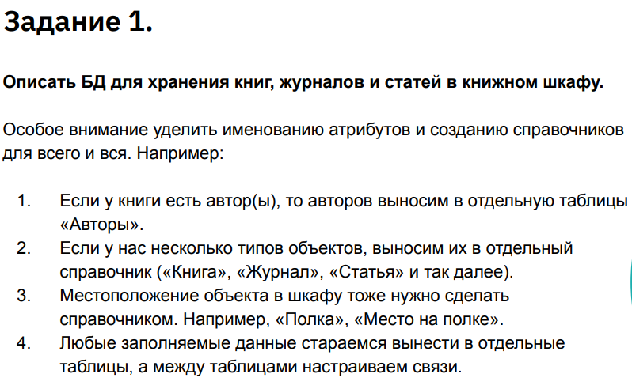

 | Книги |  |  |  |  |  |  | Авторы
id_book | Автор | Название | Жанр | Год написания |  |  | id_author | Фамилия | Имя | Отчество | Дата рождения | Основной жанр

 | Журналы |  |  |  |  |  |  | Жанры
id_magaz | Название | Жанр | Год издания | Месяц издания | Номер |  | id_janr | Название жанра | Основоположенник

 | Газеты
id_magaz | Название | Жанр | Год издания | Месяц издания | Дата выхода | Номер

 | Тип издания |  |  |  |  |  |  | Полка
id_obj | Тип объекта | Состояние |  |  |  |  | id_polka | Для чего

 | Книги |  |  |  |  |  | Авторы
 | Параметр | Ключ | Тип | Длина | Комментарий |  | Параметр | Ключ | Тип | Длина | Комментарий
 | id_book | Да | int | 10 | Уникальный идентификатор книги |  | id_author | Да | int | 10 | Уникальный идентификатор автора
 | Autor |  | Text | 64 | Автор |  | Surname_author |  | Text | 64 | Фамилия автора
 | Name_book |  | Text | 64 | Название |  | Name_author |  | Text | 64 | Имя автора
 | Janr |  | Text | 64 | Жанр |  | Famaly_author |  | Text | 64 | Отчество автора
 | Year |  | int | 4 | Год написания |  | Birth_date |  | Date | 8 | Дата рождения
 |  |  |  |  |  |  | Main_janr |  | Text | 64 | Основной жанр

 | Журналы |  |  |  |  |  | Полка
 | Параметр | Ключ | Тип | Длина | Комментарий |  | Параметр | Ключ | Тип | Длина | Комментарий
 | id_magaz |  |  |  |  |  | id_polka
 | Название |  |  |  |  |  | Для чего
 | Жанр
 | Год издания |  |  |  |  |  | Объекты библиотеки
 | Месяц издания |  |  |  |  |  | Параметр | Ключ | Тип | Длина | Комментарий
 | Номер |  |  |  |  |  | id_object
 |  |  |  |  |  |  | Тип издания

 | Газеты |  |  |  |  |  | Шкаф
 | Параметр | Ключ | Тип | Длина | Комментарий |  | Параметр | Ключ | Тип | Длина | Комментарий
 | id_magaz |  |  |  |  |  | id_izd
 | Название |  |  |  |  |  | id_polka
 | Жанр
 | Год издания
 | Месяц издания
 | Дата выхода
 | Номер

 | Тип издания
 | Параметр | Ключ | Тип | Длина | Комментарий
 | id_obj
 | Тип объекта
 | Состояние

